P5 ZZSof
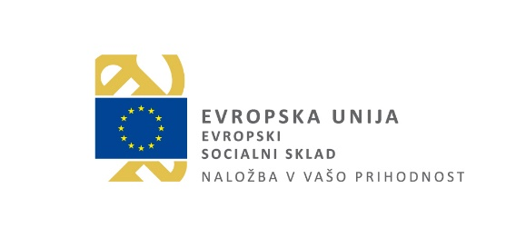

Šola za ravnatelje
Vojkova 63
1000 Ljubljana

Zahtevek za sofinanciranje izvedbe projekta Učim se biti učitelj

Številka:
Datum:
Kraj:
Naziv vzgojno-izobraževalnega zavoda:
Davčna številka:
Matična številka:
Transakcijski račun:
Banka:
Odgovorna oseba:
Številka pogodbe o dodelitvi sredstev:
Obdobje poročanja:
Število vključenih mesecev:
Vrednost SSE: | 2,300.00 €
Vrednost za izplačilo: | - €

Na podlagi pogodbe o dodelitvi sredstev vam pošiljamo Zahtevek za sofinanciranje izvedbe projekta Učim se biti učitelj. Priloga: Mesečno poročilo učitelja začetnika.

Ime in podpis odgovorne osebe ter žig:

